BAPI
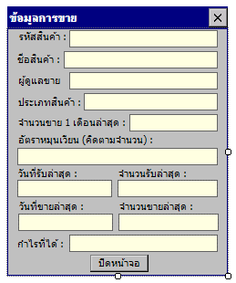

form load => call service name -> ProductSaleDetailGetByProductCode call BAPI name -> ZDD_EXPORT_PO_NOT_REC
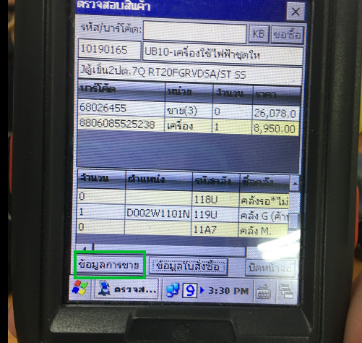

open new form dialog -> SalesInfoForm form load => call service name -> ProductSaleDetailGetByProductCode call BAPI name -> ZDD_EXPORT_POS_SALEINFO

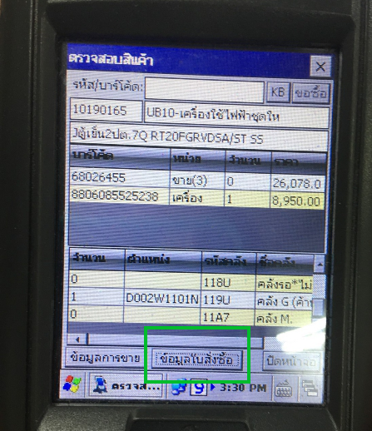

open new form dialog -> PurchaseInfoForm
form load =>
call service name -> OrderAccrualGetByProductCode
call BAPI name -> ZDD_EXPORT_PO_NOT_REC

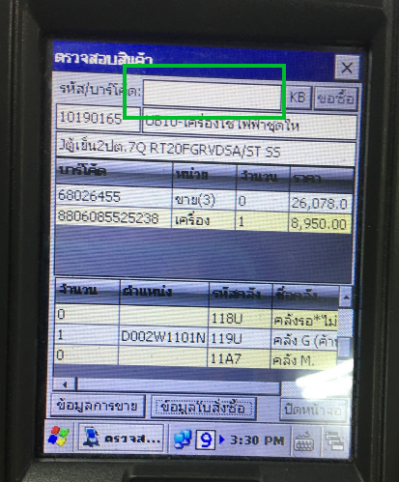

key press -> call service ->SapDepartmentTextGetByProductCode call bapi -> ZDD_EXPORT_TABLE_ZMATSELLER

UI
Dohome App
ข้อมูลการขาย เพื่อค้นหาข้อมูลสินค้าด้วยรหัสสินค้า หรือ บาร์โค้ด แล้วแสดงยอดของรหัสนั้นย้อนหลัง 1 เดือน

1. เพิ่มปุ่ม "ข้อมูลการขาย" โดยเข้าไปที่เมนู เช็คสต็อก --> Product Detail
2. ค้นหา Article Code หรือ Barcode ถ้ามีข้อมูลจึงจะแสดงปุ่ม "ข้อมูลการขาย"
open new form dialog -> SalesInfoForm
form load =>
call service name -> ProductSaleDetailGetByProductCode
call BAPI name -> ZDD_EXPORT_POS_SALEINFO
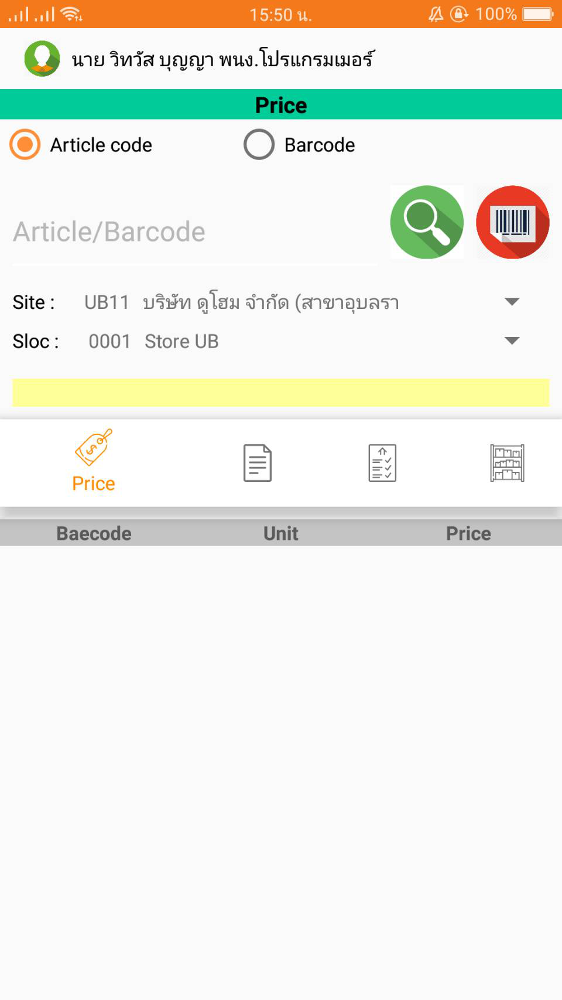
ข้อมูลการขาย
call service name -> ProductSaleDetailGetByProductCode
call BAPI name -> ZDD_EXPORT_POS_SALEINFO

3. กดปุ่ม ข้อมูลการขาย แสดงหน้าจอ ดังนี้
ZDD_EXPORT_POS_SALEINFO
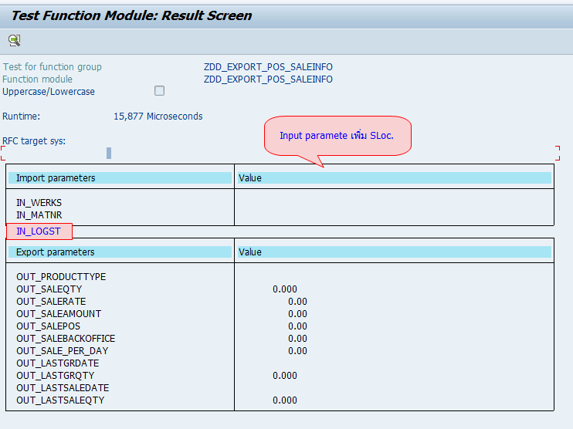

OUT_PRODUCTTYPE
OUT_SALEQTY

OUT_SALERATE

OUT_LASTGRDATE
OUT_LASTGRQTY

OUT_LASTSALEDATE
OUT_LASTSALEQTY

